关系图
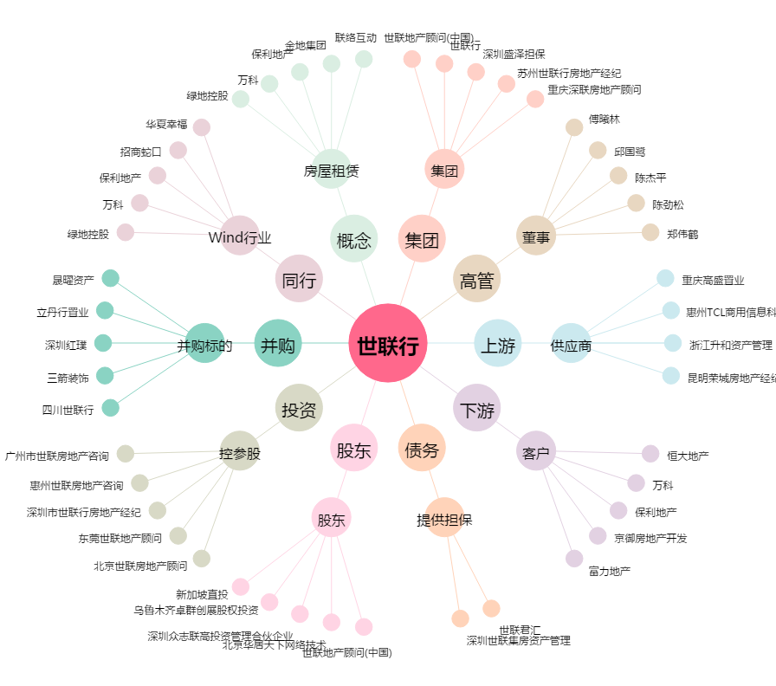
世联行[002285.SZ] - 关系概览图

